Ordem Cronológica V2
Plataforma | Logo | Evento / Versão | Ano | Ano Encerramento / Rebranding | O que popularizou | Tipo de feed | Termos / formatos viralizados | Observação
4chan | 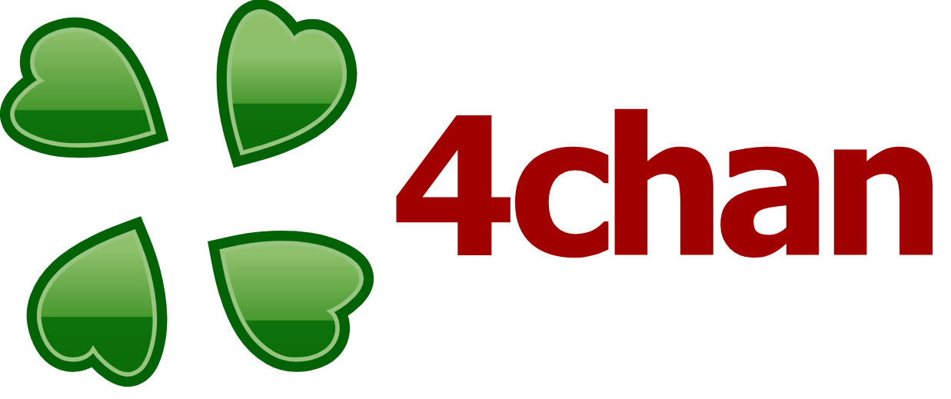 | Criação da plataforma | 2003-01-01 |  | Cultura anônima e fóruns de imagem | Thread-based (não algorítmico) | meme, anon | Alta incidência de discurso tóxico; ausência de moderação estruturada. Plataformas como o 4chan diferem das redes sociais tradicionais por não utilizarem sistemas de recomendação algorítmica baseados em personalização. Ainda assim, apresentam forte presença de discursos de ódio e estereótipos, indicando que tais fenômenos não são exclusivos de sistemas algorítmicos, mas também influenciados por fatores como anonimato e ausência de moderação.
Humanized Reader |  | Invenção do Infinite Scroll | 2006-01-01 |  | Eliminação da paginação na web | RSS / Agregador | infinite scroll | Criada por Aza Raskin, foi a primeira interface a carregar conteúdo automaticamente ao fim da página, servindo de base para as redes sociais.
Orkut |  | Criação da plataforma | 2004 | 2014 | Comunidades online e redes de amizade | Social graph | scrap, comunidades
Facebook |  | Criação da plataforma | 2004 |  | Perfis digitais baseados em identidade real | Social graph | friend request
YouTube |  | Criação da plataforma | 2005 |  | Vídeos longos online | Algorítmico(Interest Graph) | subscribe/inscreva-se, youtuber, vlogger | A plataforma foi pioneira no uso de algoritmos de recomendação baseados no histórico de visualização, criando ciclos de feedback que maximizam o tempo de retenção na plataforma.
Facebook |  | Introdução do News Feed | 2006 |  | Feed centralizado de atualizações | Cronológico > ranking | feed, status | Antes de 6 de setembro de 2006, o Facebook era uma coleção de perfis isolados; após essa data, tornou-se um fluxo centralizado de atualizações.
Twitter |  | Criação da plataforma | 2006 | 2022 | Microblogging e comunicação em tempo real | Cronológico | tweet, retweet(RT), ratio, trending topics/trends/assuntos do momento, thread, hashtag
Facebook |  | Introdução do botão "Like" | 2009 |  | Institucionalização da curtida como moeda social e métrica de engajamento | Ranking | like/curtir
Instagram |  | Criação da plataforma | 2010 |  | Compartilhamento de fotos e estética visual | Cronológico | hashtag, filtros
Facebook |  | Implementação do Scroll Infinito | 2011 |  | Consumo ininterrupto de notícias | Social Graph / Ranking | news feed | O "News Feed" deixou de exigir o clique em "Ver Mais" para carregar novas histórias automaticamente.
Snapchat |  | Criação da plataforma | 2011 |  | Conteúdo efêmero | Social graph | snap, streak/fogo/sequência
Snapchat |  | Introdução do Stories | 2013 |  | Conteúdo temporário de 24h | Social graph | stories
Vine |  | Criação da plataforma | 2013 | 2017 | Vídeos curtos (6s) | Descoberta simples | vines, loops
Facebook |  | Feed algorítmico consolidado | 2013 |  | Priorização de conteúdo engajador | Algorítmico | viral post
Orkut |  | Encerramento da plataforma | 2014 |  | Declínio frente a novas redes | — | — | O Google desativou a rede para focar esforços no Google+ e YouTube. A plataforma perdeu relevância global devido à ascensão do Facebook, que oferecia uma interface mais limpa, ferramentas de desenvolvedores (jogos e apps) e um feed de notícias mais dinâmico, além da dificuldade do Orkut em migrar para o ambiente mobile.
Twitter | 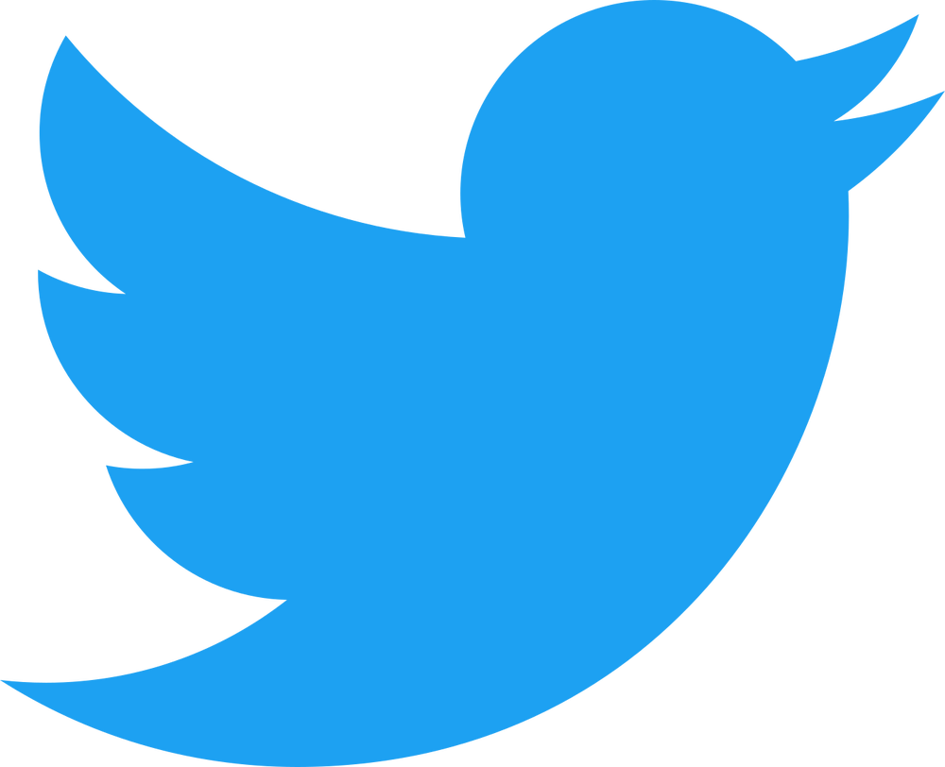 | Introdução de ranking algorítmico | 2016 |  | Priorização de tweets relevantes | Híbrido (cronológico + algoritmo) | trending topics
Instagram |  | Introdução do feed algorítmico | 2016 |  | Priorização de posts com maior engajamento | Algorítmico | explore
Instagram |  | Lançamento do Stories | 2016 |  | Conteúdo efêmero | Social + algoritmo | stories
TikTok |  | Lançamento internacional | 2016 |  | Feed altamente personalizado | Algorítmico | For You, trends | Elevou o feed infinito ao ápice, substituindo a rolagem suave pelo "deslize" de tela cheia, maximizando a retenção.
Vine |  | Encerramento | 2017 |  | Migração de criadores para outras plataformas | — | — | O declínio do Vine não foi por falta de usuários (tinha 200 milhões no auge), mas por falhas na monetização e na retenção de talentos, que migraram para o YouTube e Instagram em busca de receita publicitária.
TikTok |  | Consolidação do formato short-form | 2019 |  | Vídeos verticais virais | Algorítmico | challenge, POV
Instagram |  | Posts Sugeridos (Feed "Sem Fim") | 2020 |  | Quebra da barreira de conteúdo | Algorítmico |  | Antes de 2020, o feed "acabava". Com os posts sugeridos, o feed tornou-se tecnicamente infinito.
Instagram Reels |  | Lançamento do Reels | 2020 |  | Vídeos curtos | Algorítmico | reels
YouTube Shorts |  | Lançamento do Shorts | 2021 |  | Vídeos curtos verticais | Algorítmico | shorts | Adaptação direta do modelo de "caça-níquel" do TikTok para manter o usuário na plataforma.
X |  | Rebranding após aquisição | 2022 |  | Reformulação da plataforma | Algorítmico | For You | O feed principal passou a ser puramente infinito e baseado em interesses, distanciando-se do tempo real.

